Modelagem
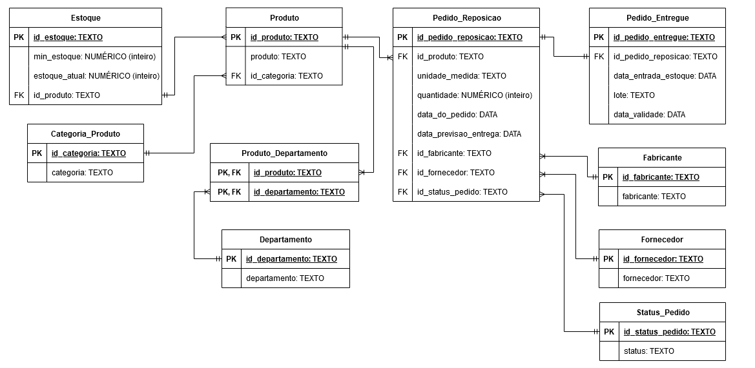
MODELAGEM DOS DADOS
MODELO FÍSICO NORMALIZADO PARA EXCEL

